상품제안서
더튼튼 타포린가방 화이트 | 상품코드: S43206

 |  |  |  |  |  |  | 02-713-8555 | www.synergygift.co.kr
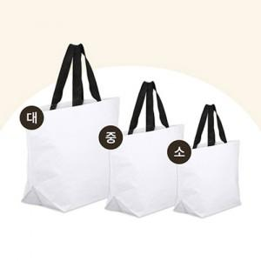

【상세/제작정보】

【인쇄/포장옵션】 | 실크, 풀칼라 / OPP(비닐)

【공급단가】 | 수량 | 100~ | 300~ | 500~ | 1,000~ | 3,000~
*VAT별도 | 소 : 380-300-140 mm | 2,200원 | 2,080원 | 2,020원 | 1,950원 | 1,840원
 | 중 : 450-380-150 mm | 2,350원 | 2,210원 | 2,150원 | 2,070원 | 1,950원
 | 대 : 540-330-180 mm | 2,500원 | 2,340원 | 2,270원 | 2,200원 | 2,070원

【상품 URL】 | https://www.synergygift.co.kr:443/src/goods_detail.php?gdno=43206

